12月 ～国試まで国試までのカウントダウン (白紙Ver)
＜忘れてしまう！！＞
復習した後でどのくらい知識が抜けてしまうのでしょうか？
20分後→42％ 1時間後→56％ 1日後→74％ 1週間後→77％
毎朝の反復が国試の問題を解く知識の基盤となります。
1ヶ月以内に4回以上振り返ることがベストです。
 |  |  |  | 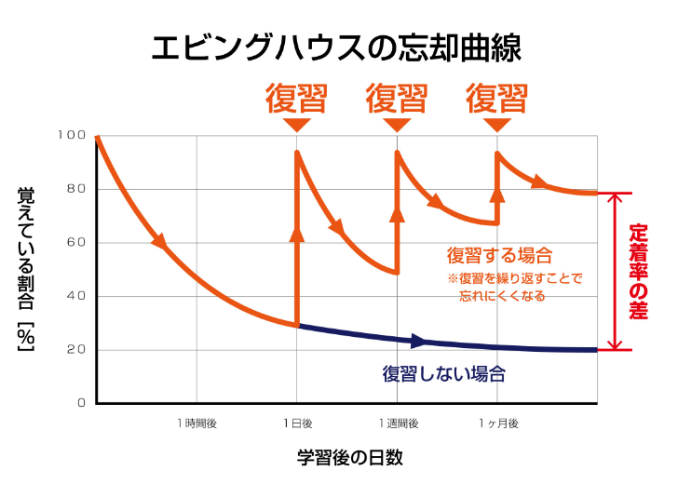
12月 |  | 国試までの カウントダウン | ウォーミングアップ | Ⅰ限目 | Ⅱ限目 | Ⅲ限目 | クールダウン
 |  |  | 8：30～9：30 | 9：30～12：15（2h45m） | 13：35～15：10（1h35ｍ） | 16：00～18：30（2h30ｍ） | 19：30～20：30 | 21：00～22：00
15 | 月 | 54日
16 | 火 | 53日
17 | 水 | 52日
18 | 木 | 51日
19 | 金 | 50日
20 | 土 | 49日
21 | 日 | 48日
22 | 月 | 47日
23 | 火 | 46日
24 | 水 | 45日
25 | 木 | 44日
26 | 金 | 43日
27 | 土 | 42日
28 | 日 | 41日
29 | 月 | 40日
30 | 火 | 39日
31 | 水 | 38日
1月 |  | 国試までの カウントダウン | ウォーミングアップ | Ⅰ限目 | Ⅱ限目 | Ⅲ限目 | クールダウン
 |  |  | 8：30～9：30 | 9：30～12：15（2h45m） | 13：35～15：10（1h35ｍ） | 16：00～18：30（2h30ｍ） | 19：30～20：30 | 21：00～22：00
1 | 木 | 37日
2 | 金 | 36日
3 | 土 | 35日
4 | 日 | 34日
5 | 月 | 33日
6 | 火 | 32日
7 | 水 | 31日
8 | 木 | 30日
9 | 金 | 29日
10 | 土 | 28日
11 | 日 | 27日
12 | 月 | 26日
13 | 火 | 25日
14 | 水 | 24日
15 | 木 | 23日
16 | 金 | 22日
17 | 土 | 21日
18 | 日 | 20日
19 | 月 | 19日
20 | 火 | 18日
21 | 水 | 17日
22 | 木 | 16日
23 | 金 | 15日
24 | 土 | 14日
25 | 日 | 13日
26 | 月 | 12日
27 | 火 | 11日
28 | 水 | 10日
29 | 木 | 9日
30 | 金 | 8日
31 | 土 | 7日
2月 |  | 国試までの カウントダウン | ウォーミングアップ | Ⅰ限目 | Ⅱ限目 | Ⅲ限目 | クールダウン
 |  |  | 8：30～9：30 | 9：30～12：15（2h45m） | 13：35～15：10（1h35ｍ） | 16：00～18：30（2h30ｍ） | 19：30～20：30 | 21：00～22：00
1 | 日 | 6日
2 | 月 | 5日
3 | 火 | 4日
4 | 水 | 3日
5 | 木 | 2日
6 | 金 | 1日

